季後賽
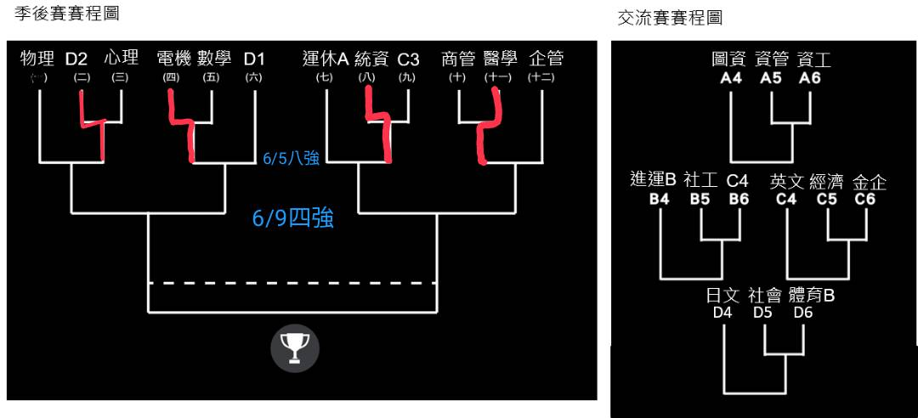
2023-05-30 |  | 輔大1場 | 賽果 | 2023-06-01 |  | 輔大1場 | 賽果 | 2023-06-02 |  | 輔大3場 | 賽果
時間 | 主隊 | 客隊 |  | 時間 | 主隊 | 客隊 |  | 時間 | 主隊 | 客隊
18:00:00 | 資管 | 資工 | 0 : 0 | 18:00:00 | 會計 | 心理 | 59 : 31 | 18:00:00 | 運休B | 社工 | 48 : 44
19:00:00 | 社工 | 織品 | 20 : 0 | 19:00:00 | 電機 | 數學 | 47 : 34 | 19:00:00 | 圖資 | 資工 | 46 : 47
20:00:00 | 經濟 | 金企 | 38 : 74 | 20:00:00 | 統資 | 餐旅 | 72 : 63 | 20:00:00 | 資管 | 金企 | 42 : 38
21:00:00 | 社會 | 體育B | 66 : 45 | 21:00:00 | 商管 | 醫學 | 53 : 54 | 21:00:00 | 日文 | 社會 | 0 : 20
2023-06-05 |  | 輔大3場 | 賽果 | 2023-06-06 |  | 輔大1場 | 賽果 | 2023-06-07 |  | 輔大3場 | 賽果 | 2023/6/9 週五 (四強) |  | 輔大3場 | 賽果
時間 | 主隊 | 客隊 |  | 時間 | 主隊 | 客隊 |  | 時間 | 主隊 | 客隊 |  | 時間 | 主隊 | 客隊
18:00:00 | 運休A | 統資 | 29 : 57 | 18:00:00 | 遇雨順延 |  | : | 18:00:00 | 遇雨順延 |  | :
19:00:00 | 企管 | 醫學 | 52 : 50 | 19:00:00 |  |  | : | 19:00:00 |  |  | : | 19:00:00 | 統資 | 企管 | 74 : 66
20:00:00 | 物理 | 會計 | 51 : 41 | 20:00:00 |  |  | : | 20:00:00 |  |  | : | 20:00:00 | 物理 | 體育A | 46 : 50
21:00:00 | 體育A | 電機 | 59 : 30 | 21:00:00 |  |  |  | 21:00:00 |  |  |  | 21:00:00
2023-06-16 |  | 輔大3場 | 賽果 | 2023-06-13 |  | 輔大1場 | 賽果 | 2023-06-15 |  | 輔大1場 | 賽果 | 2023/6/16 週五 (冠軍賽) |  | 輔大3場 | 賽果
時間 | 主隊 | 客隊 |  | 時間 | 主隊 | 客隊 |  | 時間 | 主隊 | 客隊 |  | 時間 | 主隊 | 客隊
18:00:00 |  |  | : | 18:00:00 |  |  | : | 18:00:00 |  |  | : | 18:00:00 | 體育A | 統資 | :
19:00:00 |  |  | : | 19:00:00 |  |  | : | 19:00:00 |  |  | :
20:00:00 |  |  | : | 20:00:00 |  |  | : | 20:00:00 |  |  | :

